Пропозиція_товари
 |  |  |  |  |  |  | Додаток №1 до Запиту 2363МН
 |  | Форма цінової пропозиції

(Назва Учасника), надає свою пропозицію щодо участі у закупівлі брендованої продукції для програмної діяльності ТЧХУ.
Відомості про підприємство |  |  |  | Повне найменування учасника – суб’єкта господарювання
 |  |  |  | Ідентифікаційний код за ЄДРПОУ або реєстраційний номер облікової картки платника податків
 |  |  |  | Реквізити (адреса - юридична та фактична, телефон, факс, телефон для контактів, e-mail, розрахунковий рахунок)
Відомості про особу (осіб), які уповноважені представляти інтереси Учасника |  |  |  | (Прізвище, ім’я, по батькові, посада, контактний телефон).
Учасники, які бажають взяти участь у закупівлі, повинні обов’язково надати зразки сумки-бананки та ковдри, що повністю відповідають технічним та кольоровим вимогам, зазначеним у Додатку №2. Брендування на зразках не є обов’язковим. Пропозиція Учасника, який не надав взірці тканин та готового виробу розглядатись не буде. Всі зразки будуть повернуті після завершення закупівлі. Взірці приймаються за адресою: м. Київ, вул. Ділова, буд. 3, Національний Комітет Товариства Червоного Хреста Україн. Кінцева дата прийняття взірців 20.10.2025р. 18:00.
№ п/п |  | Технічні характеристики та опис |  | Кількість, шт. | Ціна, за одиницю, (з урахуванням всіх податків і зборів) * | Вартість, грн., (з урахуванням всіх податків і зборів) * | Умови оплати, % передплати /післяплати | Термін поставки товару, календарних днів

 | Найменування
 |  | Запит** | Пропозиція (параметри,характеристики продукції, фото продукції ОБОВ'ЯЗКОВО) |  |  |  | Пропозиція | Пропозиція
ЛОТ №1
1 | 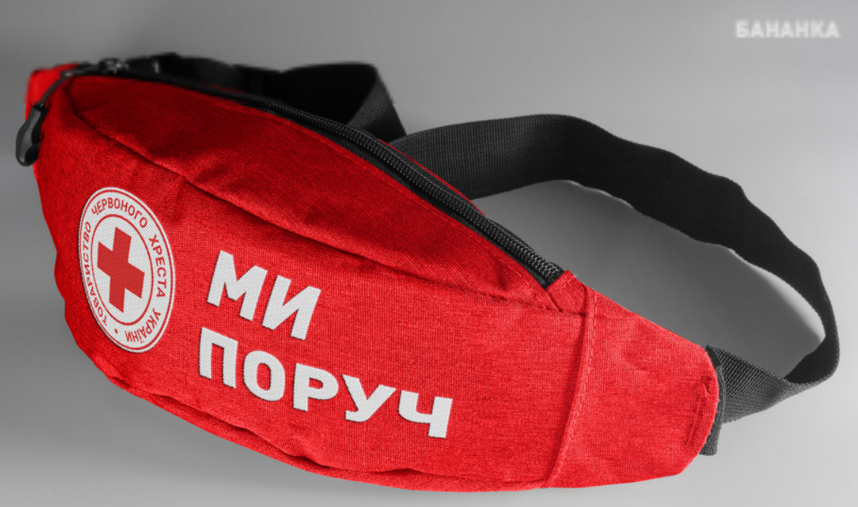 Сумка-бананка брендована | Розмір, см: 220 x 120 мм; Матеріал: 600D; Форма: трапеція; Колір: червоний; Ремінь, ДхШ: 1200х25; Застібка ременя: фастекс; Конструкція 2 кишені: одна - основна, одна потаємна - всередині. Обидві кишені з підкладкою, розділені щільними вставками. Вимоги до брендування: Нанесення: шовкодрук, згідно візуалізації; Колірність: 1+0(білим кольором); |  | 135 |  | 0.00
2 | 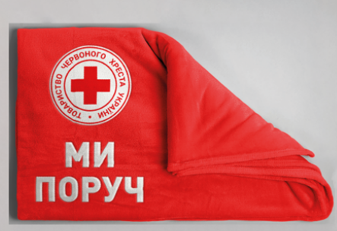 Ковдра брендована | Ковдра -плед Матеріал: 100% поліестер FURRY Розмір: 127 х 152 см Щільність: 300 г/м2 Нанесення логотипу: комп`ютерна вишивка згідно до візуалізації Розмір 20х20 см |  | 135 |  | 0.00
Всього вартість пропозиції по ЛОТ №1 , грн* |  |  |  |  | 0.00
ЛОТ №2
1 | Антистрес «Серце» брендований | Форма виробу: серце Матеріал: вспінений ПУ Розміри: від 7 x 6 х 5 см Колір: Червоний Нанесення логотипу: тамподрук, 1+0 Колірність друку: білий |  | 135 |  | 0.00
2 | 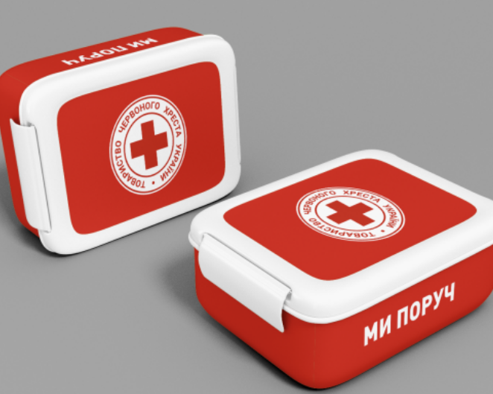 Ланч-бокс брендований | Матеріал : високоякісний пластик, придатний для контакту з їжею Особливості : Використання у мікрохвильовій печі Розмір: від 18 х 13,5 х 6 см Колір : червоний з білим Кришка : герметична (прорезинена) Вимоги до брендування: Метод нанесення: уф друк Кольори нанесення: білий на червоному/червоний на білому Колірність: 1+0 |  | 135 |  | 0.00
3 | Соляна грілка «Серце» брендована | Форма виробу: серце Тип грілки: Багаторазова Розміри: від 9 x 9 см Колір: Червоний Призначення: Для рук Джерело живлення: Екзотермічний пакет Тип: Сольова Видавана температура: 50-60 °C Нанесення логотипу: відповідно до візуалізації |  | 135 |  | 0.00
Всього вартість пропозиції по ЛОТ №2 , грн* |  |  |  |  | 0.00
* Товариство Червоного Хреста України є громадською неприбутковою організацією і просить надати максимальні знижки на товар, вказаний у ціновій пропозиції.
** Закупівля здійснюється окремими лотами.

Примітка: вартість одиниці продукції та загальну вартість пропозиції потрібно заповнювати у гривнях, зазначаючи цифрове значення, яке має не більше двох знаків після коми.
Ми погоджуємось, що всі витрати, пов’язані з пакування, доставкою товару, завантажувально-розвантажувальними роботами здійснюються за рахунок Постачальника за наданою адресою.
Ми погоджуємося та ознайомлені з умовами типового Договору ТЧХУ (Додаток №3 до Запиту).
Ми погоджуємося з умовами, що Замовник має право розділити дану закупівлю між декількома постачальниками за умови наявності більш вигідних умов на різні позиції.
Ми погоджуємося з умовами, що Ви можете відхилити нашу чи всі надані пропозиції, та розуміємо, що Ви не обмежені у прийнятті будь-якої іншої пропозиції з більш вигідними для Вас умовами.
Ми погоджуємось зафіксувати цінову пропозицію протягом 90 календарних днів з моменту подачі
Подаючи свою пропозицію ми підтверджуємо повну комплектацію та відповідність умовам зазначеним в Запиті.
Учасники повинні надсилати цінові пропозиції з підписом і печаткою (за наявності)

 |  | Керівник організації/ФОП:____________________________ ( ____________________)
 |  | МП підпис ПІБ

